TOTAL
Alkalmazott szűrők: TRANSPORT_MODE egyezik ezzel: Sea Reference type egyezik ezzel: Highlighted references only „QUERY_List_Carrier_name_EDIQ_Act”[LSP] egyezik ezzel: Maersk Date ekkori vagy későbbi a következőnél: 2026.03.30. 0:00:00 és dátuma korábbi, mint 2026.04.06. 0:00:00 SHIPMENT_CANCELLED egyezik ezzel: (Üres) Previous and next 1 year egyezik ezzel: Y KPI_Category nem egyezik ezzel: Mapping
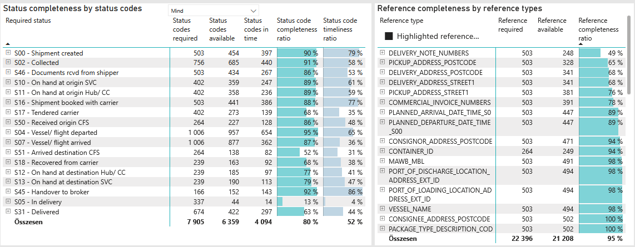
Required status | Status type | „QUERY_List_Carrier_EDIQ_Act”[LSP] | Status codes required | Status codes available | Status codes in time | Status code completeness ratio | Status code timeliness ratio
S00 - Shipment created | Actual | Maersk | 503 | 454 | 397 | 90 % | 79 %
S02 - Collected | Estimated | Maersk | 378 | 354 | 303 | 94 % | 80 %
S02 - Collected | Actual | Maersk | 378 | 331 | 137 | 88 % | 36 %
S46 - Documents rcvd from shipper | Actual | Maersk | 503 | 434 | 267 | 86 % | 53 %
S10 - On hand at origin SVC | Actual | Maersk | 402 | 359 | 247 | 89 % | 61 %
S11 - On hand at origin Hub/ CC | Actual | Maersk | 402 | 358 | 236 | 89 % | 59 %
S16 - Shipment booked with carrier | Actual | Maersk | 503 | 441 | 386 | 88 % | 77 %
S17 - Tendered carrier | Actual | Maersk | 402 | 273 | 139 | 68 % | 35 %
S50 - Received origin CFS | Actual | Maersk | 264 | 227 | 128 | 86 % | 48 %
S04 - Vessel/ flight departed | Estimated | Maersk | 503 | 492 | 402 | 98 % | 80 %
S04 - Vessel/ flight departed | Actual | Maersk | 503 | 465 | 252 | 92 % | 50 %
S07 - Vessel/ flight arrived | Estimated | Maersk | 503 | 475 | 173 | 94 % | 34 %
S07 - Vessel/ flight arrived | Actual | Maersk | 503 | 402 | 189 | 80 % | 38 %
S51 - Arrived destination CFS | Actual | Maersk | 264 | 138 | 82 | 52 % | 31 %
S18 - Recovered from carrier | Actual | Maersk | 239 | 163 | 92 | 68 % | 38 %
S12 - On hand at destination Hub/ CC | Actual | Maersk | 239 | 185 | 97 | 77 % | 41 %
S13 - On hand at destination SVC | Actual | Maersk | 239 | 190 | 113 | 79 % | 47 %
S45 - Handover to broker | Actual | Maersk | 166 | 152 | 143 | 92 % | 86 %
S05 - In delivery | Actual | Maersk | 337 | 44 | 14 | 13 % | 4 %
S31 - Delivered | Estimated | Maersk | 337 | 332 | 257 | 99 % | 76 %
S31 - Delivered | Actual | Maersk | 337 | 90 | 40 | 27 % | 12 %

FCL
Alkalmazott szűrők: TRANSPORT_MODE egyezik ezzel: Sea TRANSPORT_SERVICE_PRIORITY egyezik ezzel: FCL/FCL/FCL Reference type egyezik ezzel: Highlighted references only „QUERY_List_Carrier_name_EDIQ_Act”[LSP] egyezik ezzel: Maersk Date ekkori vagy későbbi a következőnél: 2026.03.30. 0:00:00 és dátuma korábbi, mint 2026.04.06. 0:00:00 SHIPMENT_CANCELLED egyezik ezzel: (Üres) Previous and next 1 year egyezik ezzel: Y KPI_Category nem egyezik ezzel: Mapping

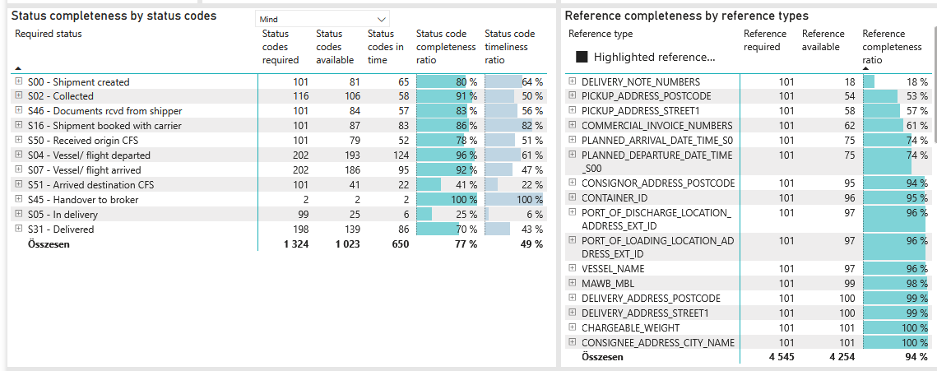
Required status | Status type | „QUERY_List_Carrier_EDIQ_Act”[LSP] | Status codes required | Status codes available | Status codes in time | Status code completeness ratio | Status code timeliness ratio
S00 - Shipment created | Actual | Maersk | 101 | 81 | 65 | 80 % | 64 %
S02 - Collected | Estimated | Maersk | 58 | 57 | 41 | 98 % | 71 %
S02 - Collected | Actual | Maersk | 58 | 49 | 17 | 84 % | 29 %
S46 - Documents rcvd from shipper | Actual | Maersk | 101 | 84 | 57 | 83 % | 56 %
S16 - Shipment booked with carrier | Actual | Maersk | 101 | 87 | 83 | 86 % | 82 %
S50 - Received origin CFS | Actual | Maersk | 101 | 79 | 52 | 78 % | 51 %
S04 - Vessel/ flight departed | Estimated | Maersk | 101 | 97 | 85 | 96 % | 84 %
S04 - Vessel/ flight departed | Actual | Maersk | 101 | 96 | 39 | 95 % | 39 %
S07 - Vessel/ flight arrived | Estimated | Maersk | 101 | 95 | 59 | 94 % | 58 %
S07 - Vessel/ flight arrived | Actual | Maersk | 101 | 91 | 36 | 90 % | 36 %
S51 - Arrived destination CFS | Actual | Maersk | 101 | 41 | 22 | 41 % | 22 %
S45 - Handover to broker | Actual | Maersk | 2 | 2 | 2 | 100 % | 100 %
S05 - In delivery | Actual | Maersk | 99 | 25 | 6 | 25 % | 6 %
S31 - Delivered | Estimated | Maersk | 99 | 97 | 68 | 98 % | 69 %
S31 - Delivered | Actual | Maersk | 99 | 42 | 18 | 42 % | 18 %

BCO
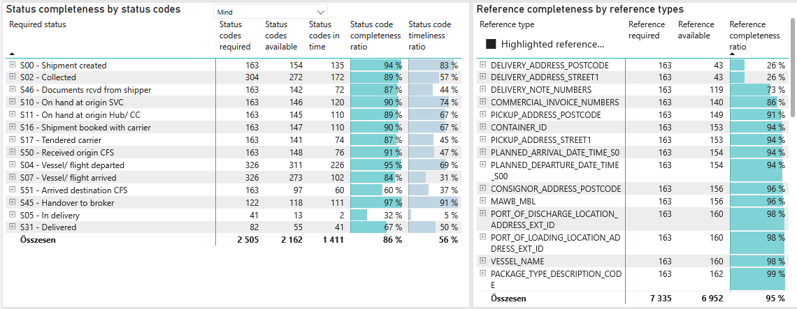
Alkalmazott szűrők: TRANSPORT_MODE egyezik ezzel: Sea TRANSPORT_SERVICE_PRIORITY egyezik ezzel: LCL/FCL/FCL Reference type egyezik ezzel: Highlighted references only „QUERY_List_Carrier_name_EDIQ_Act”[LSP] egyezik ezzel: Maersk Date ekkori vagy későbbi a következőnél: 2026.03.30. 0:00:00 és dátuma korábbi, mint 2026.04.06. 0:00:00 SHIPMENT_CANCELLED egyezik ezzel: (Üres) Previous and next 1 year egyezik ezzel: Y KPI_Category nem egyezik ezzel: Mapping

Required status | Status type | „QUERY_List_Carrier_EDIQ_Act”[LSP] | Status codes required | Status codes available | Status codes in time | Status code completeness ratio | Status code timeliness ratio
S00 - Shipment created | Actual | Maersk | 163 | 154 | 135 | 94 % | 83 %
S02 - Collected | Estimated | Maersk | 152 | 137 | 126 | 90 % | 83 %
S02 - Collected | Actual | Maersk | 152 | 135 | 46 | 89 % | 30 %
S46 - Documents rcvd from shipper | Actual | Maersk | 163 | 142 | 72 | 87 % | 44 %
S10 - On hand at origin SVC | Actual | Maersk | 163 | 146 | 120 | 90 % | 74 %
S11 - On hand at origin Hub/ CC | Actual | Maersk | 163 | 145 | 110 | 89 % | 67 %
S16 - Shipment booked with carrier | Actual | Maersk | 163 | 147 | 110 | 90 % | 67 %
S17 - Tendered carrier | Actual | Maersk | 163 | 141 | 74 | 87 % | 45 %
S50 - Received origin CFS | Actual | Maersk | 163 | 148 | 76 | 91 % | 47 %
S04 - Vessel/ flight departed | Estimated | Maersk | 163 | 159 | 141 | 98 % | 87 %
S04 - Vessel/ flight departed | Actual | Maersk | 163 | 152 | 85 | 93 % | 52 %
S07 - Vessel/ flight arrived | Estimated | Maersk | 163 | 158 | 76 | 97 % | 47 %
S07 - Vessel/ flight arrived | Actual | Maersk | 163 | 115 | 26 | 71 % | 16 %
S51 - Arrived destination CFS | Actual | Maersk | 163 | 97 | 60 | 60 % | 37 %
S45 - Handover to broker | Actual | Maersk | 122 | 118 | 111 | 97 % | 91 %
S05 - In delivery | Actual | Maersk | 41 | 13 | 2 | 32 % | 5 %
S31 - Delivered | Estimated | Maersk | 41 | 40 | 29 | 98 % | 71 %
S31 - Delivered | Actual | Maersk | 41 | 15 | 12 | 37 % | 29 %

LCL
Alkalmazott szűrők: TRANSPORT_MODE egyezik ezzel: Sea TRANSPORT_SERVICE_PRIORITY egyezik ezzel: LCL/LCL/LCL Reference type egyezik ezzel: Highlighted references only „QUERY_List_Carrier_name_EDIQ_Act”[LSP] egyezik ezzel: Maersk Date ekkori vagy későbbi a következőnél: 2026.03.30. 0:00:00 és dátuma korábbi, mint 2026.04.06. 0:00:00 SHIPMENT_CANCELLED egyezik ezzel: (Üres) Previous and next 1 year egyezik ezzel: Y KPI_Category nem egyezik ezzel: Mapping
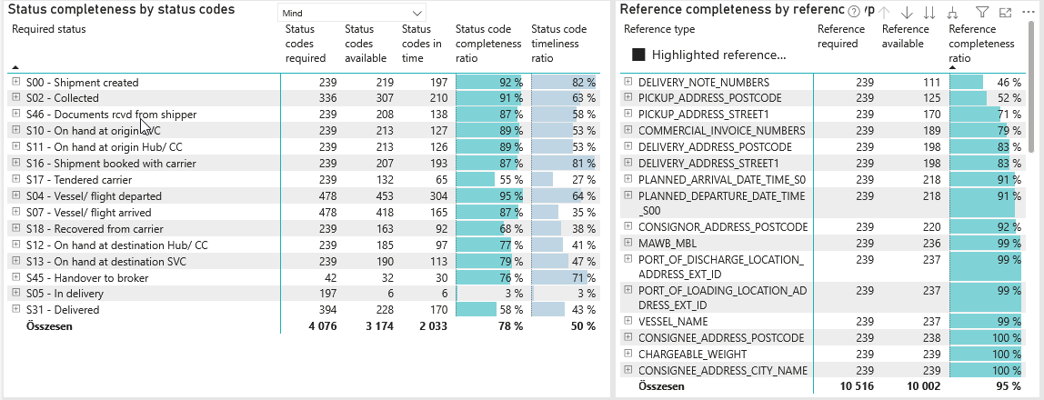
Required status | Status type | „QUERY_List_Carrier_EDIQ_Act”[LSP] | Status codes required | Status codes available | Status codes in time | Status code completeness ratio | Status code timeliness ratio
S00 - Shipment created | Actual | Maersk | 239 | 219 | 197 | 92 % | 82 %
S02 - Collected | Estimated | Maersk | 168 | 160 | 136 | 95 % | 81 %
S02 - Collected | Actual | Maersk | 168 | 147 | 74 | 88 % | 44 %
S46 - Documents rcvd from shipper | Actual | Maersk | 239 | 208 | 138 | 87 % | 58 %
S10 - On hand at origin SVC | Actual | Maersk | 239 | 213 | 127 | 89 % | 53 %
S11 - On hand at origin Hub/ CC | Actual | Maersk | 239 | 213 | 126 | 89 % | 53 %
S16 - Shipment booked with carrier | Actual | Maersk | 239 | 207 | 193 | 87 % | 81 %
S17 - Tendered carrier | Actual | Maersk | 239 | 132 | 65 | 55 % | 27 %
S04 - Vessel/ flight departed | Estimated | Maersk | 239 | 236 | 176 | 99 % | 74 %
S04 - Vessel/ flight departed | Actual | Maersk | 239 | 217 | 128 | 91 % | 54 %
S07 - Vessel/ flight arrived | Estimated | Maersk | 239 | 222 | 38 | 93 % | 16 %
S07 - Vessel/ flight arrived | Actual | Maersk | 239 | 196 | 127 | 82 % | 53 %
S18 - Recovered from carrier | Actual | Maersk | 239 | 163 | 92 | 68 % | 38 %
S12 - On hand at destination Hub/ CC | Actual | Maersk | 239 | 185 | 97 | 77 % | 41 %
S13 - On hand at destination SVC | Actual | Maersk | 239 | 190 | 113 | 79 % | 47 %
S45 - Handover to broker | Actual | Maersk | 42 | 32 | 30 | 76 % | 71 %
S05 - In delivery | Actual | Maersk | 197 | 6 | 6 | 3 % | 3 %
S31 - Delivered | Estimated | Maersk | 197 | 195 | 160 | 99 % | 81 %
S31 - Delivered | Actual | Maersk | 197 | 33 | 10 | 17 % | 5 %

